Лист1
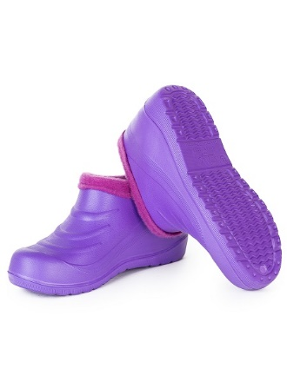
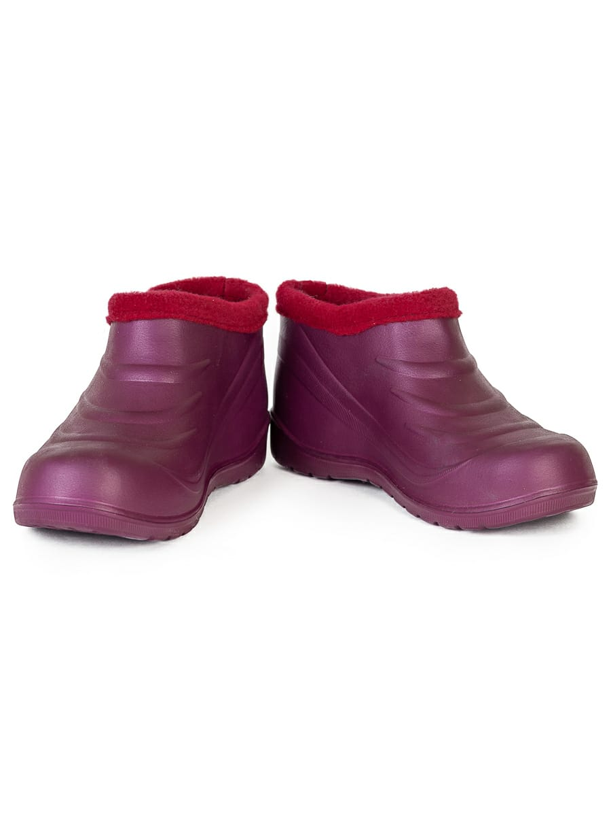
Отдел оптовых продаж
2021-06-01
Женская обувь
Наименование | Цвет | Размер | Пар в упаковке
Продукция собственного производства
Арт. Э-032 | Сегмент Стандарт
 | ассорти | 36-41 | 6

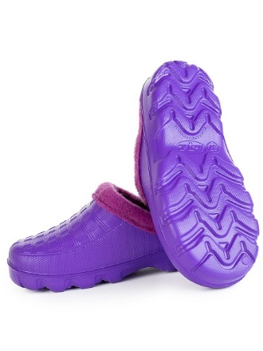

Арт. Э-030
 | чёрный | 36-41 | 12

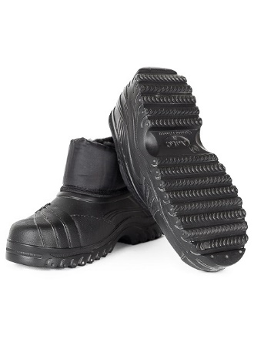

Арт. Э-153 (2) холод. Галоши
 | ассорти | 36-41 | 12
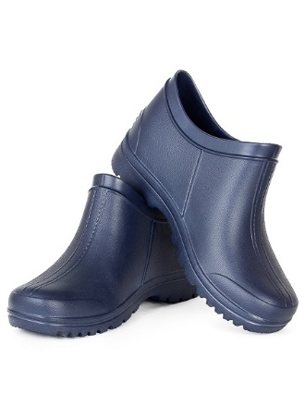

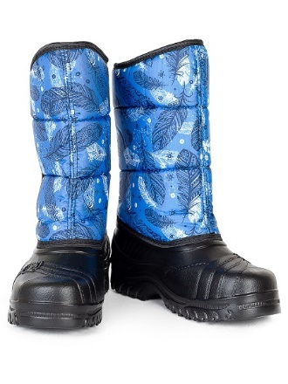
Арт. Э-026
 | ассорти | 36-41 | 12

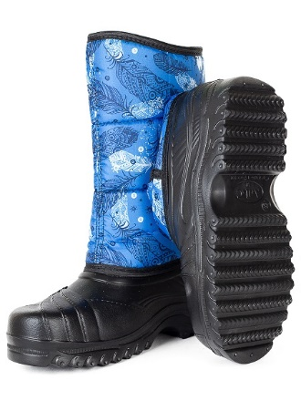
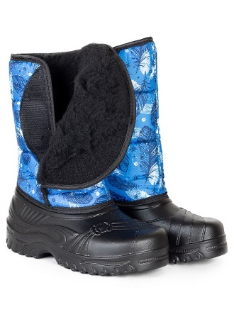
 | черный

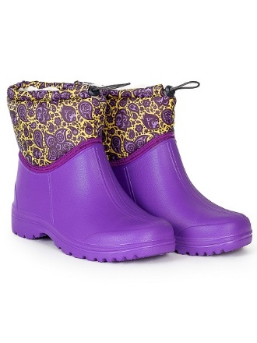
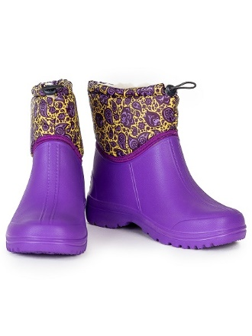
Арт. Э-200
 | ассорти | 36-41 | 6

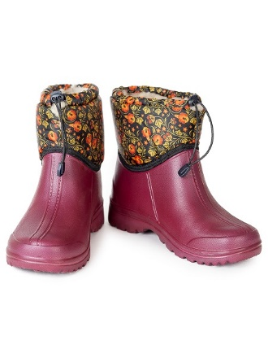
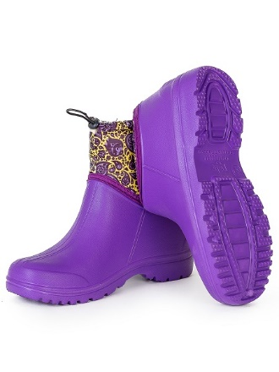
 |  |  | 8

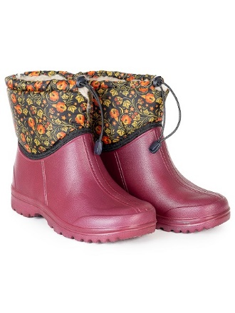
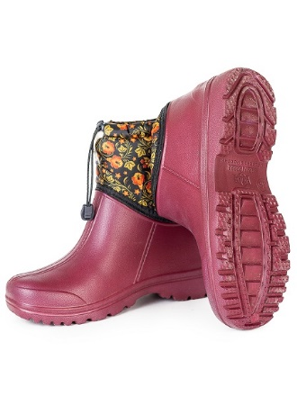
 |  |  | 12

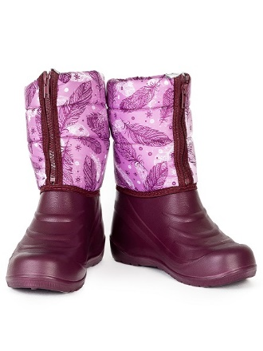
Арт. Э-027
 | ассорти | 36-41 | 12

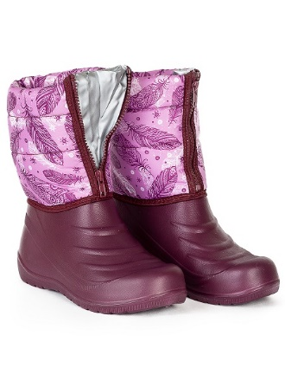

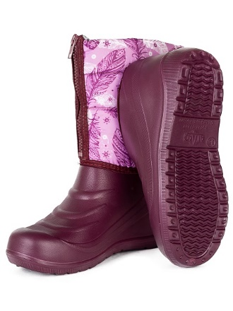

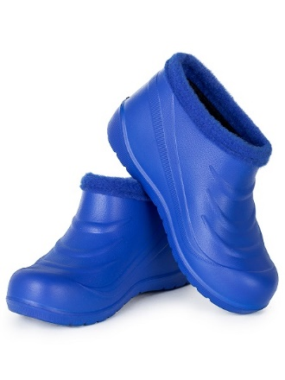
Арт. Э-053
 | ассорти | 36-41 | 12

